Ark1
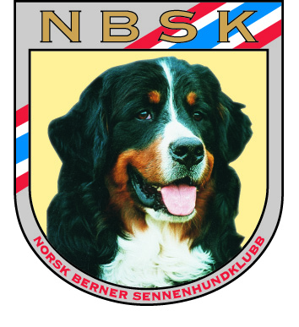
KONTANTSALG UTEN KVITTERINGER

Avdeling/komité:
Dato og Arrangement:

A | Opptalt kontantbeholdning etter arrangementet | kr |  | Attesteres:
 |  |  |  | Attesteres:
B | Kontantbeholdning før arrangementet (vekslepenger i kassa): | kr |  | Attesteres:
 |  |  |  | Attesteres:
C | Økning kontantbeholdning ifm. arrangementet | kr | - | (A-B)

D | Kvitteringer for innbetalinger i kassa | kr
E | Kvitteringer for utbetalinger i kassa | kr
 | Kontantsalg uten kvitteringer | kr | - | (C-D+E)

 | Kontantsalget u/kvitteringer fordeler seg slik:
1 | Salg effekter | kr |  | I hht. vedlagte liste
2 | Salg rosetter | kr
3 | Salg kafeteria | kr
4 | Salg kiosk | kr
5 | Loddsalg | kr
6 |  | kr
7 |  | kr
8 |  | kr
SUM kontantsalg uten kvitteringer |  | kr | -

